Simplifiée (2)
 |  |  | FICHE DE DONNÉES D ' ÉTUDE (page 2)

 | FACE DE JOINT : |  |  | Joindre un plan si possible.
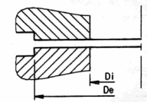
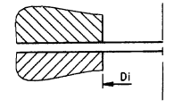

 | FACES SURÉLEVÉES q |  |  |  |  | FACES PLATES q
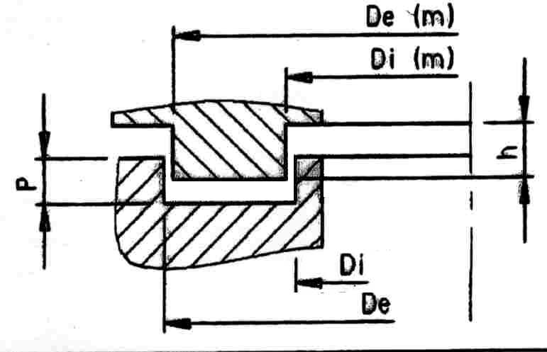
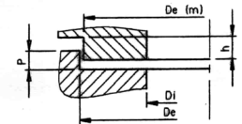

 | EMBOÎTEMENT SIMPLE q |  |  |  | EMBOÎTEMENT DOUBLE q
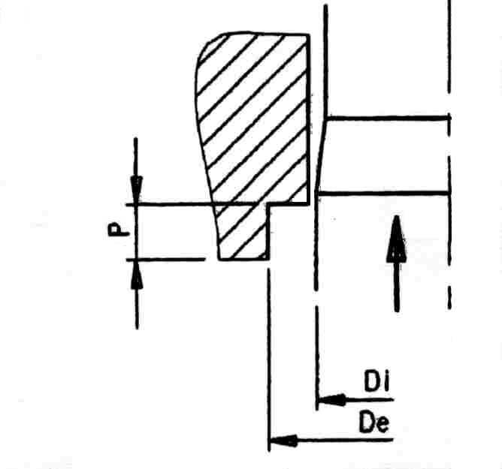
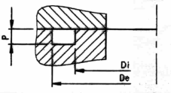
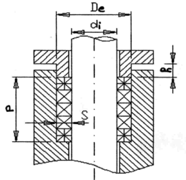

 | GORGE q
 |  | PRESSE ÉTOUPE q |  |  |  |  | SERRAGE RADIAL q
 | DIMENSIONS : |  |  |  |  |  | JOINT TOURNANT q
 |  |  |  |  |  | P =
 | Di = | Di(m) =
 |  |  |  |  |  | h =
 | De = | De(m) =
 |  |  |  |  |  | s =
Autres infos ( dimensions et position des barrettes, …) :

 | BOULONNERIE :
 | Nombre : | Diamètre boulon :
 | Matériau : |  |  | Diamètre perçage (K) :
Commentaire (sb max; fut spécial, section, …) :

Опросный лист
Опросный лист

Company : |  |  | Tel:
Contact : |  |  | Email:
Adress: |  |  | Date
End user: |  |  | Installation location :
Ref: |  |  | Activities field:
N° client:
Рабочие условия (Информация предоставляется по запросу) |  |  |  |  |  | sommaire
Рабочее давление* |  |  | Новая установка или видоизмененное положение
 |  |  | Неизменяемые данные*
 |  | Бар | Среда* :
Рабочая температура (°C)*

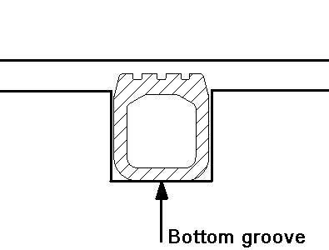
нижняя канавка
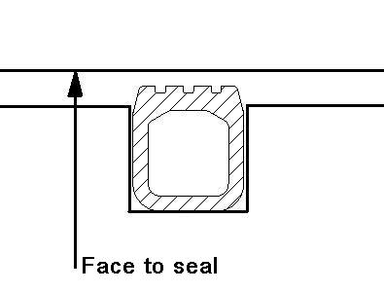
Лицом к уплотнению
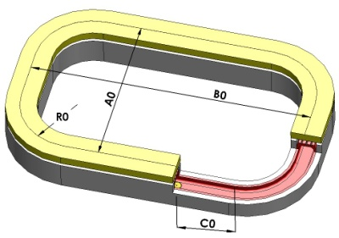
Конфигурация (информация предоставляется по запросу) - размеры в миллиметрах. Приложите чертеж
Размер нижней канавки (Ag, …g, …) |  |  | Лицом к уплотнительному размеру (A0, …0, …)
 |  |  | Закругленная угловая конфигурация осевое расширение
 |  |  | Средняя длина A0
 |  |  | Средняя ширина B0
 |  |  | Средний радиус R0
 |  |  | Положение клапана C0
 |  |  | Допуск J

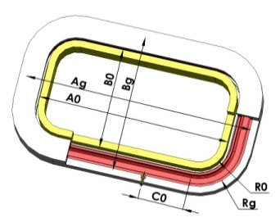
Кольцевой |  |  | Закругленная угловая конфигурация радиальное расширение
Осевое расширение |  |  | Длина A0 / Ag
Cредний диаметр D0 / Dg |  |  | Ширина Bo / Bg
Допуск J |  |  | Радиус R0 / Rg
 |  |  | Положение клапана C0
Кольцевой |  |  | Допуск J
Внутреннее радиальное расширение
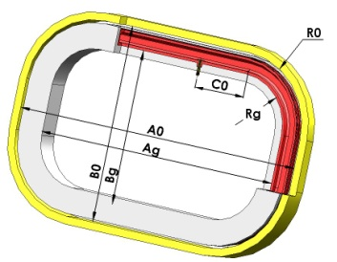
Диаметр D0 / Dg |  |  | Закругленная угловая конфигурация
Допуск J |  |  | Длина A0 / Ag
 |  |  | Ширина Bo / Bg
Кольцевой |  |  | Радиус R0 / Rg
Внешнее радиальное расширение |  |  | Положение клапана C0
Диаметр D0 / Dg |  |  | Допуск J
Допуск J
 |  |  | Прямая длина
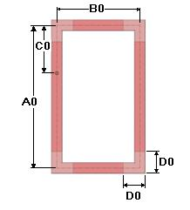
Прямоугольный |  |  | Длина A0
Осевое расширение |  |  | Положение клапана C0
Средняя длина A0 |  |  | Допуск J
Средняя ширина B0
Клапанная позиция C0
Угловые размеры D0
Допуск J

Клапан (информация запрашивается по запросу)
Maтериал:
Tип : | Диаметр: |  | Длина L1: |  | L3 (RER):
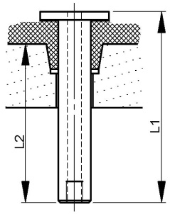
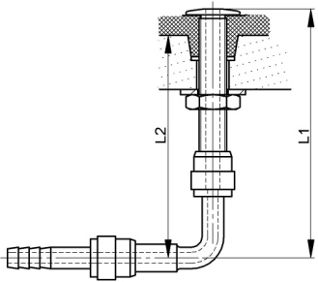
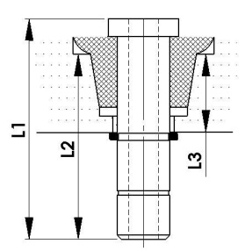

Другие
Функция
Установочное положение |  |  | Рабочие циклы | Продолжительность продувки

